Накладная-№3
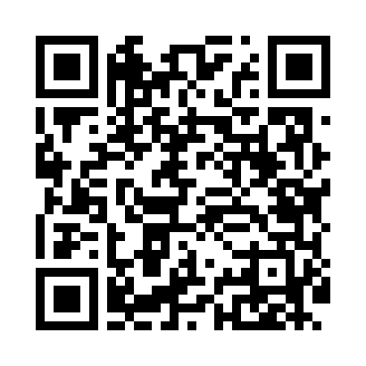
Номер товарно-транспортной накладной: |  |  | Торговый представитель: Kamol aka
Поставщик: Toshkent falcon fly 2 |  |  | Телефон торгового представителя: +998979626299
Дата отгрузки: 06.12.2025 |  |  | Контрагент: """" Klient
Дата консигнации: |  |  | Адрес:
Доставщик: |  |  | Телефон:
Телефон доставщика:
Время заказа: 06.12.2025 15:46:35
№ | Штрих-код | Название товаров (работ,услуг) | Количество | Количество в кейсе | Цена | Сумма
 |  |  | 390 |  |  | 826
1 | 6915643107952 | Пластиковый салатница D215*25 B795 DB-59-71 | 80 | 1 коробка, 32 шт. | 3.80 | 304
2 | 6920250467429 | Пластмасса пиёла 021-50 DB-67-42-1 | 80 | 80 шт. | 1.20 | 96
3 | 6920250467597 | Пластмасса коса DB-67-132 | 80 | 80 шт. | 1.50 | 120
4 | 6920241167390 | Пластмас ликопча 028-11 11 plate DB-67-39 | 10 | 10 шт. | 5.60 | 56
5 | 6915643108003 | Пластиковый салатница 190*190*55 B800 DB-59-7 6 | 20 | 20 шт. | 2.50 | 50
6 | 6915643108119 | Пластиковый салатница 178*177*43 B811 DB-59-7 4 | 20 | 20 шт. | 2.90 | 58
7 | 6915643108072 | Пластиковый салатница 241*171*28 B807 DB-59-7 3 | 20 | 20 шт. | 3.50 | 70
8 | 6916095145431 | Коврики сервировочные пластмассовая DB-145-4 | 80 | 80 шт. | 0.90 | 72
Итого: 826$|->UZS: 10,325,000.00

